JAWABAN
Tes Kemampuan Microsoft Excel
Nama Lengkap |  | :
Tanggal Tes |  | :

Silakan pelajari tabel di bawah ini untuk menjawab pertanyaan selanjutnya!
Tabel. Data Karyawan Baru PT. Perawang Indah Selalu Sukses |  |  |  |  |  |  | (No 1) | (No 2) | (No 3) | (No 4)
No | Nama Karyawan | Jenis Kelamin | Tempat Lahir | Tanggal Lahir | Tanggal Masuk Kerja | Tanggal Sekarang | Umur Sekarang (Tahun) | Masa Kerja (Bulan) | Gender (Rumus IF) | Provinsi Asal (Rumus VLOOKUP)
1 | ANGELA MINCE NGADIYEM | WANITA | BENGKALIS | 1999-10-28 | 2020-01-01
2 | ANJASMORO ANJIPUTRO | PRIA | TEMBILAHAN | 2002-07-14 | 2020-01-01
3 | GIBRAN BASWEDAN | PRIA | TARUTUNG | 2002-02-02 | 2020-07-01
4 | GOMGOM RAJAGUKGUK | PRIA | TARUTUNG | 2000-08-17 | 2020-01-01
5 | HASIANA LOUISE BUTARBUTAR | WANITA | SIDIKALANG | 2000-08-08 | 2020-07-01
6 | INDRO SASTROWARDOYO | PRIA | DUMAI | 2002-09-17 | 2020-01-01
7 | MARJONTONO RIJAL | PRIA | SAWAHLUNTO | 2000-06-01 | 2020-01-01
8 | ROSNA MAWARNI | WANITA | PEKANBARU | 2001-01-01 | 2020-07-01
9 | SITI MAEMUNAH | WANITA | PAINAN | 2001-09-11 | 2020-01-01
10 | TUKIONO SUPANGAT | PRIA | RENGAT | 2000-10-28 | 2020-01-01

Pertanyaan
1 | Silakan isikan umur masing-masing karyawan di kolom H8 - H27 dibandingkan tanggal sekarang di kolom G! Data tanggal lahir sudah tersedia dan asumsi satu tahun normal adalah 365 hari. (Tambahkan satu digit dibelakang koma)
2 | Silakan isikan lama bulan masa kerja karyawan di kolom I8 - I27 berbanding tanggal sekarang di kolom G! Data tanggal masuk kerja sudah tersedia dan asumsi satu bulan normal adalah 30 hari. (Tambahkan satu digit dibelakang koma)
3 | Jika pasangan jenis kelamin pada kolom C adalah sama dengan gender "PRIA" = "MALE", "WANITA" = "FEMALE". Silakan isikan data gender karyawan di kolom J8 - J27 dengan menggunakan rumus IF! Jangan lupa untuk rumus IF non numeric harus diawali tanda " (tanda kutip) di awal dan di belakang!
4 | Berikut data master provinsi sesuai dengan kota kelahiran karyawan. Silakan isikan provinsi asal karyawan di kolom K8 - K 27 dengan menggunakan fungsi VLOOKUP dari master data ini!
 | Kota | Provinsi
 | BANGKINANG | RIAU
 | BENGKALIS | RIAU
 | DUMAI | RIAU
 | PEKANBARU | RIAU
 | RENGAT | RIAU
 | TEMBILAHAN | RIAU
 | PAINAN | SUMBAR
 | PAYAKUMBUH | SUMBAR
 | SAWAHLUNTO | SUMBAR
 | SIDIKALANG | SUMUT
 | SIPIROK | SUMUT
 | TARUTUNG | SUMUT
5 | Dengan menggunakan fungsi MAX umur dan nama karyawan yang memiliki umur tertua berdasarkan kolom H8 - H27 yang sudah didapatkan dari soal no 1 adalah:
 | Umur (Tahun) | <= Ketik hasil dengan fungsi MAX di sini
 | Nama: | ANGELA MINCE NGADIYEM | <= Copy paste nama karyawan ke sini
6 | Dengan menggunakan fungsi MIN umur dan nama karyawan yang memiliki umur termuda berdasarkan kolom H8 - H27 yang sudah didapatkan dari soal no 1 adalah:
 | Umur (Tahun) | <= Ketik hasil dengan fungsi MIN di sini
 | Nama: | INDRO SASTROWARDOYO | <= Copy paste nama karyawan ke sini
 | Jumlah Karyawan (Angka)
RIAU | 1
SUMBAR
SUMUT
7 | Dengan menggunakan fungsi di excel tentukan, berapa rata-rata umur karyawan dan rata-rata masa kerja berdasarkan kolom H dan I yang sudah didapatkan dari soal no 1 dan 2!
 | Rata-Rata Umur: | <= Ketik hasil dengan fungsi Excel di sini
 | Rata-Rata Masa Kerja (Bulan) | <= Ketik hasil dengan fungsi Excel di sini
8 | Silakan hitung berapa jumlah karyawan bersadarkan asal provinsi ke tabel berikut ini dan jumlahkan total karyawan dengan fungsi Excel :
 | Provinsi Asal Karyawan | Jumlah Karyawan (Angka)
 | RIAU
 | SUMBAR
 | SUMUT
 | TOTAL | <= Ketik hasil dengan fungsi Excel di sini bukan diketik text
 | Jumlah Karyawan (Angka)
RIAU | 1
SUMBAR
SUMUT
9 | Berdasarkan data yang sudah didapatkan dari hasil nomor 8, silakan buatkan chart dengan mencontoh gambar di bawah ini dan dibuat disebelah gambar tersebut! Termasuk tampilkan jumlah karyawan berdasarkan provinsi asal pada kolom yang kosong.
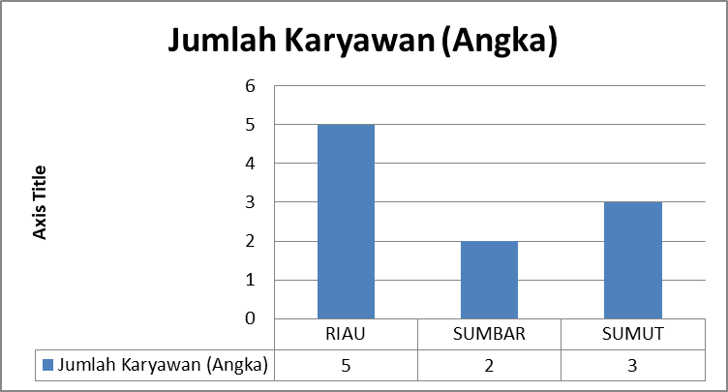

10 | Short atau urutkan data pada "Tabel Data Karyawan Baru PT. Perawang Indah Selalu Sukses" berdasarkan Nama Karyawan sesuai urutan alfabet (A - Z)! Nomor urut tetap seperti sekarang.
 | Note: Jawaban untuk no 10 silakan dilakukan perubahan pada Tabel Data Karyawan Baru PT. Perawang Indah Selalu Sukses

 | Jika sudah selesai silakan dikirimkan file jawaban segera!

